Solicitud gráfica
 | Área: | Ciencias Naturales |  |  | Fecha:
 | Grado: | 11
 | Título del tema: | Los hidrocarburos |  |  | ¿Cuaderno de estudio o recurso? | Recurso
 | Editor: | Lyz Marcela Bernal Gómez |  |  | Motor del recurso | F6

 | Código guión o recurso: | CN_11_11_REC90 | ← Para determinar este código, visite la hoja de Ayuda
 |  |  |  |  | ESPECIFICACIÓN DE ARCHIVOS A ENTREGAR
Núm. | Archivo Shutterstock o ruta en web | Imagen para: | Tipo | Ubicación de la imagen en el recurso F6 | Nombre imagen SMALL | Tamaño imagen SMALL | Nombre imagen ZOOM | Tamaño imagen ZOOM | Descripción | Observaciones
IMG01 | 61266196 | Recurso F6 | Fotografía | Inicio | CN_11_11_REC90_IMG01.jpg | 350 x 230 px |  |  | 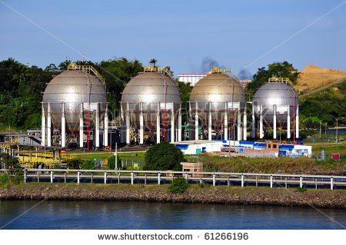
IMG02 | 131939336 | Recurso F6 | Fotografía | Inicio | CN_11_11_REC90_IMG02.jpg | 350 x 230 px
IMG03 | 144749326 | Recurso F6 | Fotografía | Inicio | CN_11_11_REC90_IMG03.jpg | 350 x 230 px
IMG04 | 159230876 | Recurso F6 | Fotografía | Contenido | CN_11_11_REC90_IMG04n.jpg | 320 x 480 px | CN_11_11_REC90_IMG04a.jpg | 800 x 458 px | 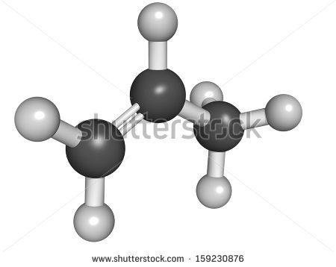
IMG05 | 14152036 | Recurso F6 | Fotografía | Contenido | CN_11_11_REC90_IMG05n.jpg | 320 x 480 px | CN_11_11_REC90_IMG05a.jpg | 800 x 458 px
IMG06 | Ver descripción y observaciones | Recurso F6 | Ilustración | Contenido | CN_11_11_REC90_IMG06n.jpg | 320 x 480 px | CN_11_11_REC90_IMG06a.jpg | 800 x 458 px |  | Realizar tabla igual a imagen guía
IMG07 | Ver descripción y observaciones | Recurso F6 | Ilustración | Contenido | CN_11_11_REC90_IMG07n.jpg | 320 x 480 px | CN_11_11_REC90_IMG07a.jpg | 800 x 458 px |  | Realizar ilustración igual a imagen guía
IMG08 | Ver descripción y observaciones | Recurso F6 | Ilustración | Contenido | CN_11_11_REC90_IMG08n.jpg | 320 x 480 px | CN_11_11_REC90_IMG08a.jpg | 800 x 458 px |  | Realizar tabla igual a imagen guía
IMG09 | Ver descripción y observaciones | Recurso F6 | Ilustración | Contenido | CN_11_11_REC90_IMG09n.jpg | 320 x 480 px | CN_11_11_REC90_IMG09a.jpg | 800 x 458 px
IMG10 | Ver descripción y observaciones | Recurso F6 | Ilustración | Contenido | CN_11_11_REC90_IMG10n.jpg | 320 x 480 px | CN_11_11_REC90_IMG10a.jpg | 800 x 458 px |  | Realizar ilustración igual a imagen guía. Textos: 7-etil-6,8-dimetil y 7-etil-6,8-dimetil-4-deceno
IMG11 | Ver descripción y observaciones | Recurso F6 | Ilustración | Contenido | CN_11_11_REC90_IMG11n.jpg | 320 x 480 px | CN_11_11_REC90_IMG11a.jpg | 800 x 458 px |  | Realizar ilustración igual a imagen guía.
IMG12 | Ver descripción y observaciones | Recurso F6 | Ilustración | Contenido | CN_11_11_REC90_IMG12n.jpg | 320 x 480 px | CN_11_11_REC90_IMG12a.jpg | 800 x 458 px |  | Realizar ilustración igual a imagen guía.
IMG13 | 235236868 y101909554 | Recurso F6 | Ilustración | Contenido | CN_11_11_REC90_IMG13n.jpg | 320 x 480 px | CN_11_11_REC90_IMG13a.jpg | 800 x 458 px
IMG14 | 217246294 | Recurso F6 | Fotografía | Contenido | CN_11_11_REC90_IMG14n.jpg | 320 x 480 px | CN_11_11_REC90_IMG14a.jpg | 800 x 458 px | 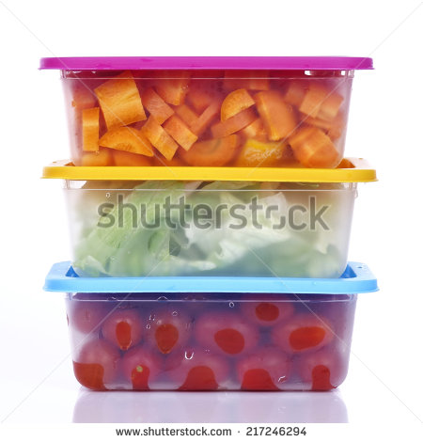
IMG15 | Ver descripción y observaciones | Recurso F6 | Ilustración | Contenido | CN_11_11_REC90_IMG15n.jpg | 320 x 480 px | CN_11_11_REC90_IMG15a.jpg | 800 x 458 px |  | Realizar ilustración similar a imagen guía
IMG16 | 254812495 ver descripción y observaciones | Recurso F6 | Ilustración | Contenido | CN_11_11_REC90_IMG16n.jpg | 320 x 480 px | CN_11_11_REC90_IMG16a.jpg | 800 x 458 px |  | Ilustrar zoom de la zanahoria con estructura relacionada. De igual manera zoom con el tomate

